Orientation
Footprint A Orientation (Bottom View)
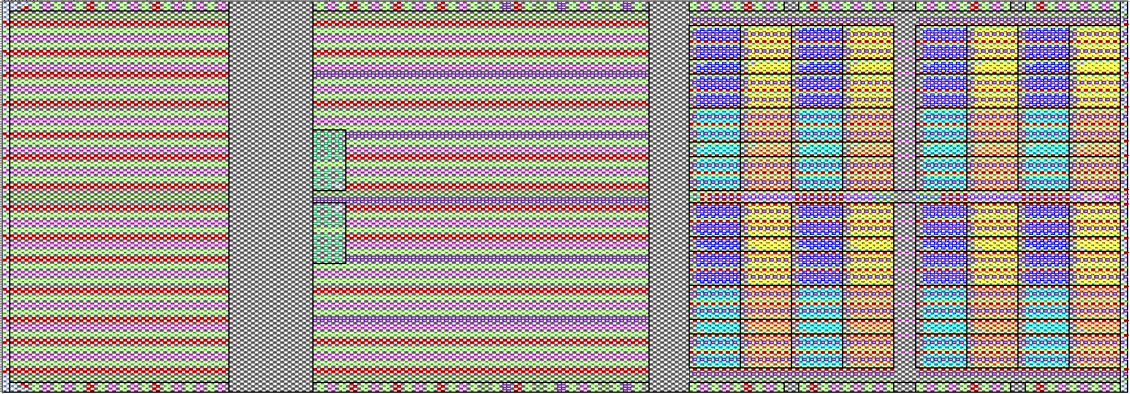
+Y
-Y
-X
+X
Origin
A1
User View Looking Down at Bumps
 | *Refer to MO-362 for detailed drawings of the package orientation.

bump

HBM Stack

Shoreline Side

Left Region
Center Region
Right (PHY) Region

Footprint B Orientation (Bottom View)
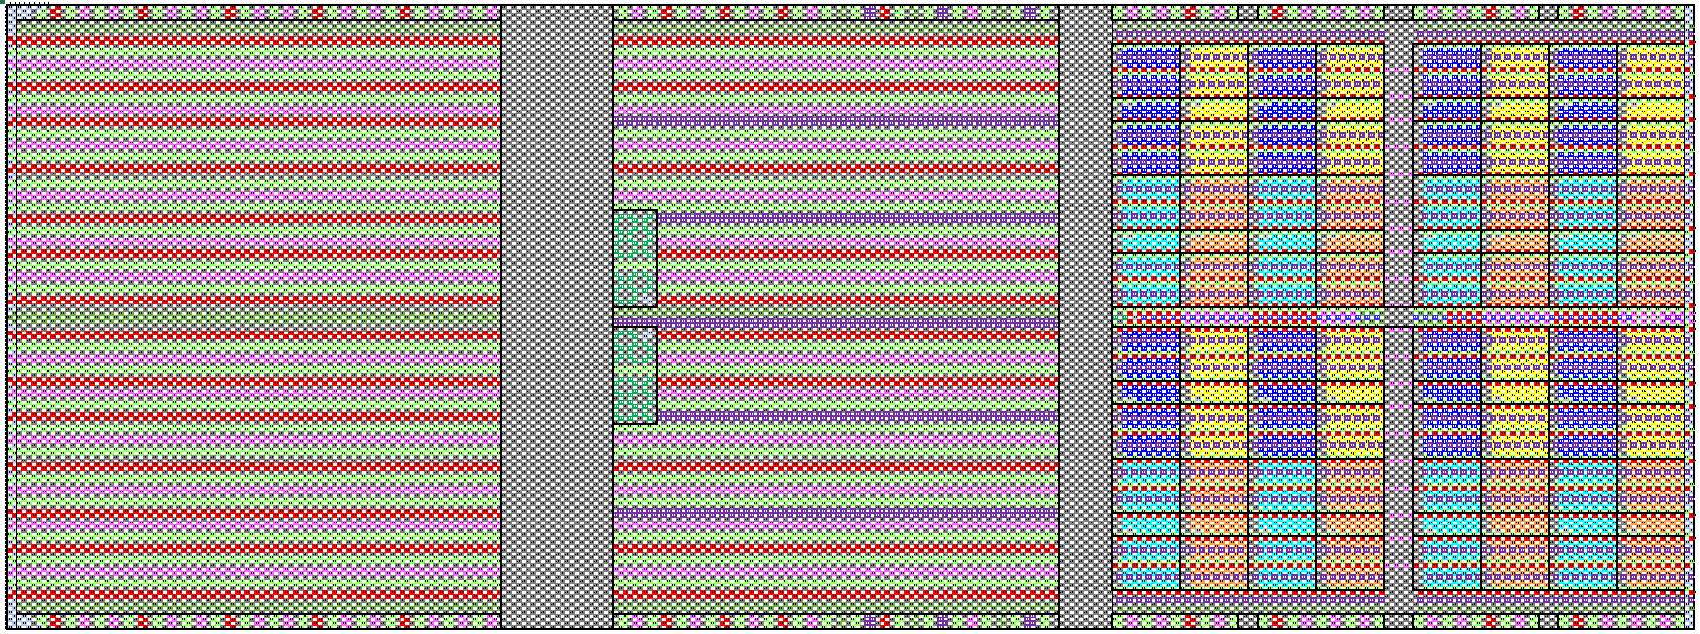
+Y
-Y
-X
+X
Origin
A1

Shoreline Side

Left Region
Center Region
Right (PHY) Region

